Hoja2
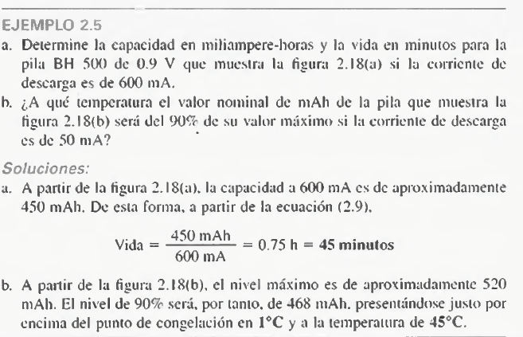
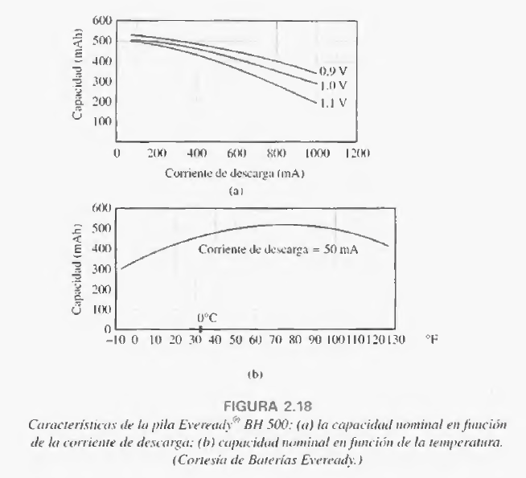

P= | 0.54w | 540mW |  | 1.1V
 |  |  | I | 0.49090909091
 |  |  |  | 490mA

